Worksheet
 | Alklima B.V.
 | Van Hennaertweg 29
 | 2952 CA Alblasserdam
 | NEDERLAND
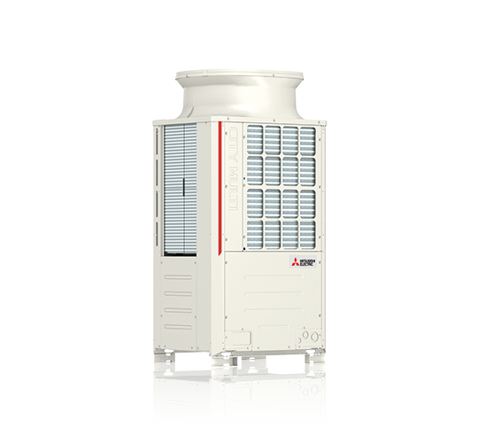
Code | PUHY-P250 YNW-A
Product | City Multi YNW 28,0 kW Y-buitenunit

Vermogen & prestaties
Naam |  | Waarde | Eenheid
Koelcapaciteit totaal |  | 8.40 - 28.00 | kW
EER / SEER (koeling) |  | 3.92 / 7
Verwarmingscapaciteit totaal |  | 9.40 - 31.50 | kW
COP (verwarming) |  | 4.65
SCOP (verwarming) |  | 4.21

Elektrische gegevens
Naam |  | Waarde | Eenheid
Voeding, fase & frequentie |  | 400V / 3~N+a / 50 Hz
Nominaal opgenomen vermogen (koelen/verwarmen) |  | 7.14 / 7.2 | kW
Afzekering apparaat |  | 20 | A

Technische gegevens
Naam |  | Waarde | Eenheid
PED categorie in overeenstemming met 2014/68/EU |  | 2
Type koudemiddel (GWP) |  | R410a (2088)
Koudemiddelinhoud |  | 6.5 | kg
Max. hoogteverschil |  | 15 | m
Bedrijfstemperatuur koelen (Dry Bulb) |  | -5.00 - 52.00 | °C
Bedrijfstemperatuur verwarmen (Wet Bulb) |  | -20.00 - 15.50 | °C
Min. leidinglengte per circuit |  | 0 | m
Max. leidinglengte per circuit |  | 40 | m
Max. leidinglengte totaal |  | 1000 | m

Geluidsprestaties
Naam |  | Waarde | Eenheid
Geluidsdrukniveau koelen |  | 60 | dB(A)
Geluidsdrukniveau verwarmen |  | 61 | dB(A)
Geluidsvermogenniveau |  | 78.00 - 80.00 | dB(A)

Afmetingen & aansluitingen
Naam |  | Waarde | Eenheid
Koelleiding diameters |  | 3/8" - 7/8"
Afmetingen (HxBxD) |  | 1858 × 920 × 740 | mm
Gewicht |  | 213 | kg

Uitvoering & werking
Naam |  | Waarde | Eenheid
Werkingsprincipe |  | Koelen en verwarmen
Inverter gestuurd |  | Ja
Geschikt voor aantal binnenunits |  | 25
VRF-uitvoering (2-pijps) |  | Ja
VRF-uitvoering (3-pijps) |  | Nee

